공통사항
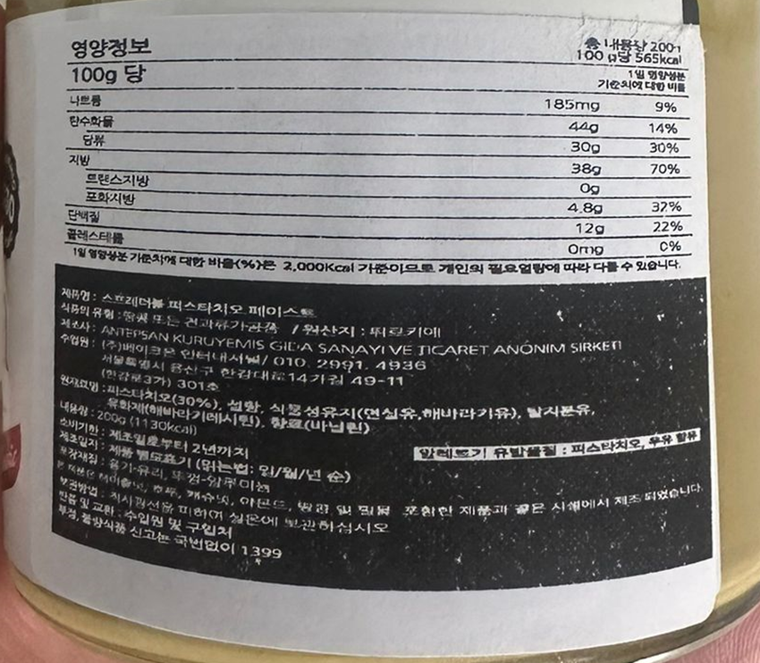
1. 해외제조업소 상호 및 주소

2. 포장재질 확인

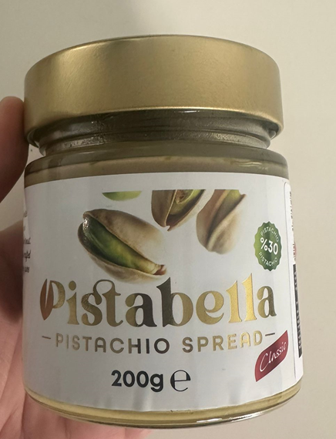

뚜껑 알루미늄

유리 (확인완료)

3. 영양성분 확인할 수 있는 자료 확인완료

한글표시사항이 아닌 실제 자료

4. 사용하실 한글 제품명 : 피스터벨라 피스타치오 스프레드

5. 아래의 한글표시사항 관련 문의
(1) 해당 한글표시사항 붙이기 전에 해당 면에 어떤 내용이 있는지 확인요청
(2) 아래와 같이 한글표시사항을 부착된 상태로 수입되는지 확인요청

수출국표시사항
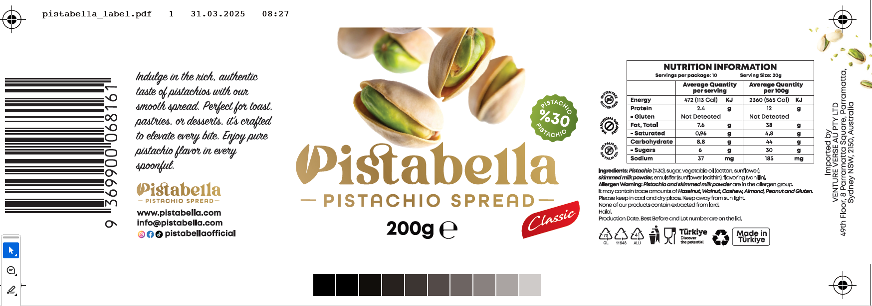

1. 글루텐 프리 : 제조사 성적서 필요
「식품 등의 표시·광고에 관한 법률 시행규칙」제5조제1항 관련 [별표 2] I.3.에 따라 밀, 호밀, 보리, 귀리 및 이들의 교배종을 원재료로 사용하지 않으면서 총 글루텐 함량이 20mg/kg 이하인 식품 또는 밀, 호밀, 보리, 귀리 및 이들의 교배종에서 글루텐을 제거한 원재료를 사용하여 총 글루텐 함량이 20mg/kg 이하인 식품은 무글루텐(Gluten Free)의 표시를 할 수있습니다.
2. NO ARTIFICIAL COLOURS : 삭제 필요
「식품첨가물의 기준 및 규격」에 따르면 2018년 1월 1일부터 천연첨가물과 화학적합성품 구분이 없어지고 식품첨가물을 용도에 따라 분류하고 있으므로, 인공색소 및 천연색소의 표시는 할 수 없습니다.
따라서, 해당 수입식품에 「식품첨가물의 기준 및 규격」에 따라 사용할수 있는 색소, 합성향료의 사용이 가능하나, 이를 전혀 사용하지 않고 최종 제품에도 남아있지 않은 경우라면, 'No colours', 'No artificial flavours' 표시는 객관적인 사실에 입각하여 영업자 책임 하에 가능할 것으로 판단되나, 'No Artificial colours' 표시는 상기 내용에 따라 적절하지 않음을 알려드립니다.
다만, 해당 수입식품이 위 아.에 따라 '색소 무첨가'의 표시가 가능한 경우에 한하여 수출국에서 해당 국가의 표시기준에 따라 표시한 문구 'no artificial colours'에 대해 별도로 스티커 등을 사용하여 가리지 않아도 될 것으로 판단됨을 알려드리니 업무에 참고하시기 바랍니다.
3. NO PALM OIL : 삭제 필요
「식품 등의 표시·광고에 관한 법률 시행령」[별표 1] 제7호나목에 따르면 제품의 제조방법·품질·영양가·원재료·성분 또는 효과와 직접적인 관련이 적은 내용이나 사용하지 않은 원재료 또는 성분을 강조함으로써 다른 업소의 제품을 간접적으로 다르게 인식하게 하는 내용의 표시·광고를 하여서는 아니 됩니다.
따라서, ‘NO PALM OIL’ 등의 표현은 상기 내용에 해당되어 표시 또는 광고할 수 없음을 알려드립니다.
4. None of our products contain extracted from lard.
「식품 등의 표시·광고에 관한 법률 시행령」[별표 1] 제7호나목에 따르면 제품의 제조방법·품질·영양가·원재료·성분 또는 효과와 직접적인 관련이 적은 내용이나 사용하지 않은 원재료 또는 성분을 강조함으로써 다른 업소의 제품을 간접적으로 다르게 인식하게 하는 내용의 표시·광고를 하여서는 아니 됩니다.
따라서, ‘None of our products contain extracted from lard.’ 등의 표현은 상기 내용에 해당되어 표시 또는 광고할 수 없음을 알려드립니다.

원재료
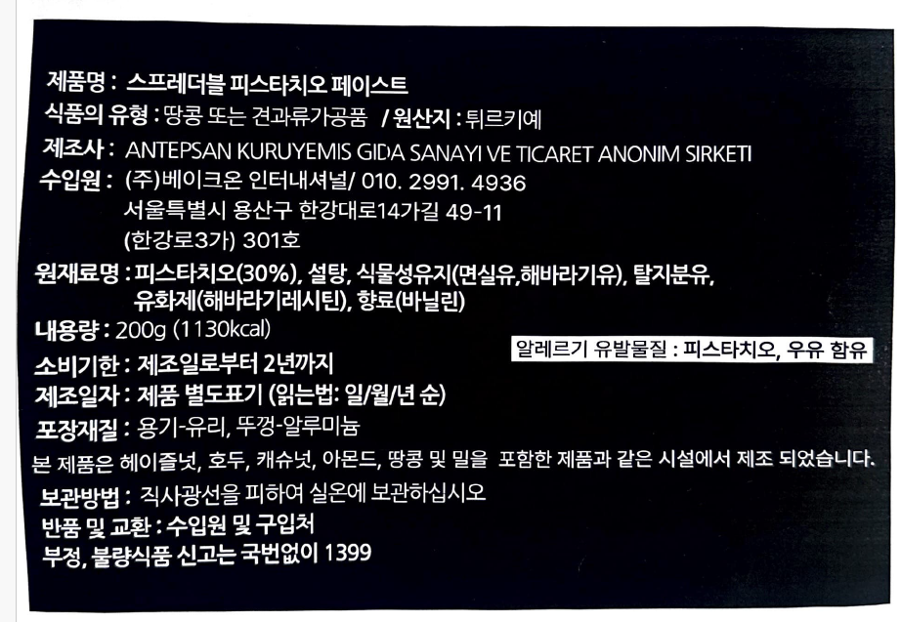
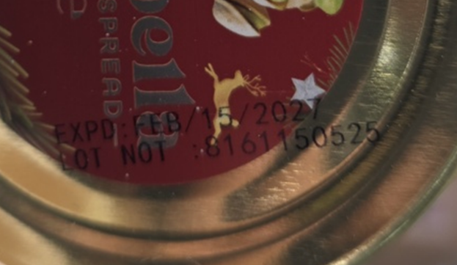
1. 원재료배합비율 관련 문의

자료 1

자료 2 (# 현품에 부착된 한글표시사항 및 수출국표시사항)

자료 2에 기재된 수출국표시사항에 기재된 내용과 한글표시사항의 원재료명은 동일합니다.
다만, 전달해주신 원재료배합비율표 3과는 차이가 있습니다.
1. ESIFLOW라는 원재료가 들어가 있습니다. 실제로 들어간 것이 맞다면 한글표시사항에 추가가 되어야 하며, 해당 원재료가 무엇인지와 해당 원재료를 구성하고 있는 하위원재료가 무엇인지 회신요청
2. 현품에 기재된 내용이 맞다면 현품에 기재된 원재료만으로 배합비율 100%가 되는 원재료배합비율표 회신 요청
3. 향료(바닐린)이 들어있습니다.
해당 향료가 천연향료인지 합성향료인지 회신요청

자료 3
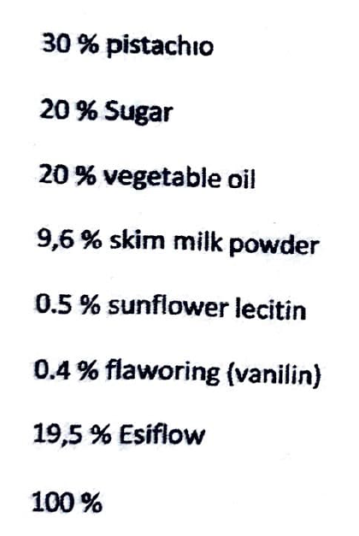
현품에는 제조일이 별도로 기재되어있지 않아, 삭제해야할 것으로 판단됩니다.

제조공정도
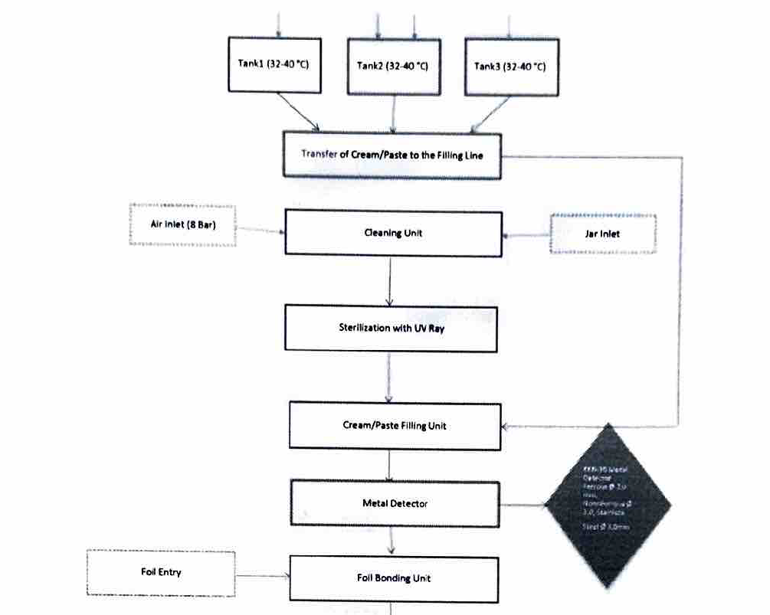
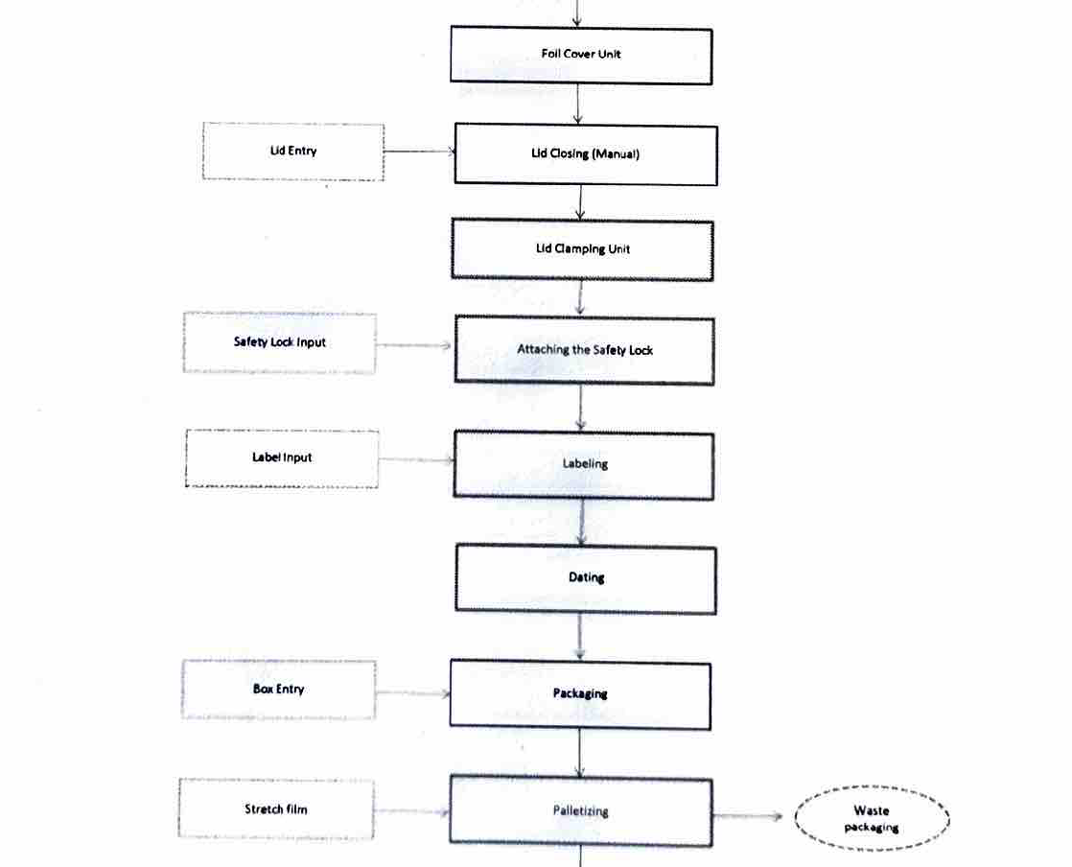
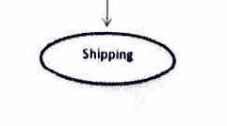
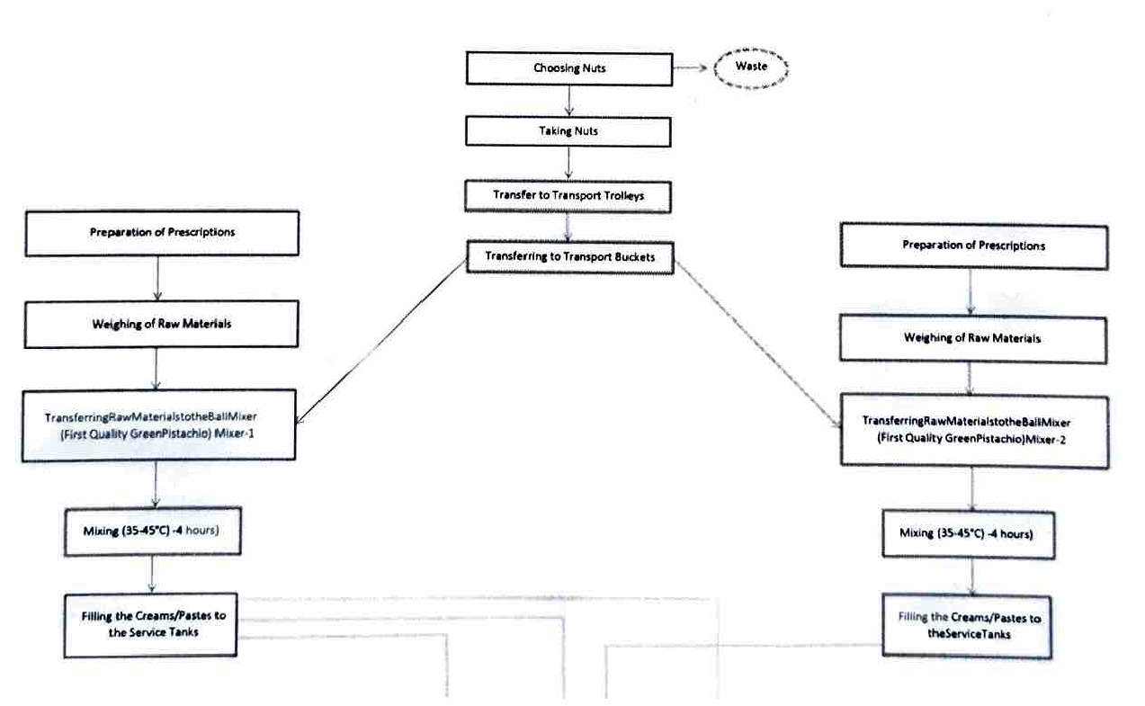

피스타치오 크림 제조공정
1단계: 원료 수급 및 전처리
제품의 핵심인 피스타치오와 기타 원재료를 준비하는 단계입니다.
원료 입고 및 검사: 원재료(피스타치오 등)를 공급받아 품질 검사를 진행합니다. 규격에 맞지 않는 원료는 즉시 반품 처리됩니다.
선별 및 보관: 적합 판정을 받은 견과류를 제품 타입별로 분류하여 저장고에 보관합니다.
이물질 제거: 배합 전 피스타치오를 다시 한번 선별하며, 이 과정에서 발생하는 폐기물(이물질 등)은 분리 배출합니다.
2단계: 배합 및 혼합
준비된 원료를 정해진 비율로 섞어 크림 상태로 만드는 핵심 공정입니다.
배합(Prescription) 및 계량: 레시피에 따라 원재료를 정확히 계량합니다.
혼합(Mixing): 계량된 원료를 믹서기에 투입합니다. 이때 35~45°C의 온도를 유지하며 약 4시간 동안 혼합하여 부드러운 크림(페이스트) 상태로 만듭니다.
이송: 완성된 크림은 충진을 위해 서비스 탱크(Service Tank)로 옮겨집니다.
3단계: 살균 및 충진
이제 탱크에 담긴 크림을 병에 담는 과정입니다.
충진 라인 이송: 탱크에 보관된 크림을 충진 라인으로 보냅니다.
용기 살균: 크림이 담길 유리병(Jar)은 세척 유닛을 거쳐 **UV 광선(UV Ray)**으로 살균 처리됩니다.
충진 및 금속 검출: 살균된 병에 크림을 정량 채운 후 , 혹시 모를 금속 이물질을 확인하기 위해 금속 검출기를 통과시킵니다.
4단계: 밀봉 및 포장
마지막으로 제품을 완전히 밀봉하고 출고를 준비합니다.
캡 실링: 알루미늄 포일(Foil)을 부착하고 뚜껑(Lid)을 닫아 밀봉합니다.
라벨링 및 날인: 안전 잠금 장치(Safety Lock)를 부착한 후 , 제품 라벨을 붙이고 제조일자 및 소비기한을 인쇄(Dating)합니다.
박스 포장 및 출하: 완성된 병들을 카톤 박스에 담고 , 팔레트에 쌓아 스트레치 필름으로 고정한 뒤 최종 출하(Shipping)됩니다.

